遷移図
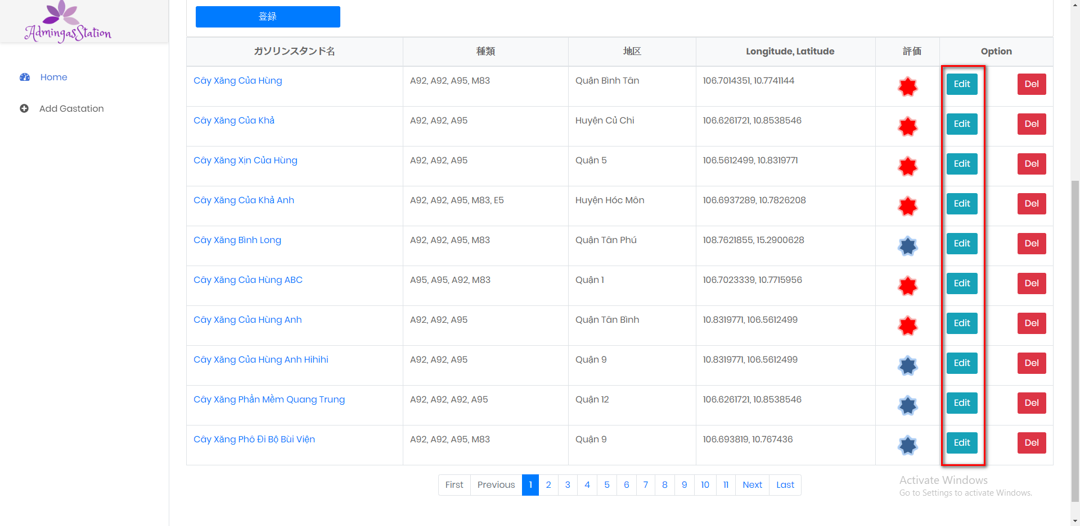
Luồng đi đến giao diện Edit

処理
フォームロード
 |  | PC | スマホ
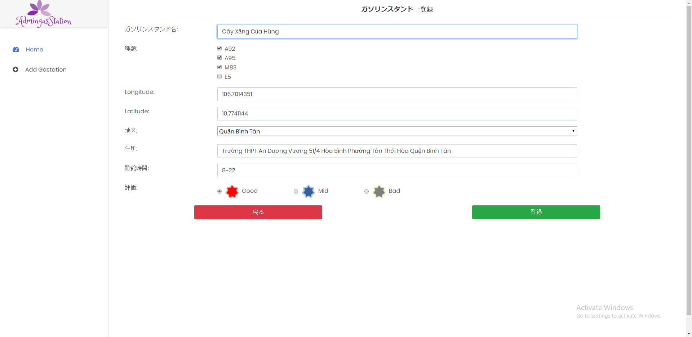

 | データ

保存機能
 | 保存が成功する場合
 |  | PC | スマホ
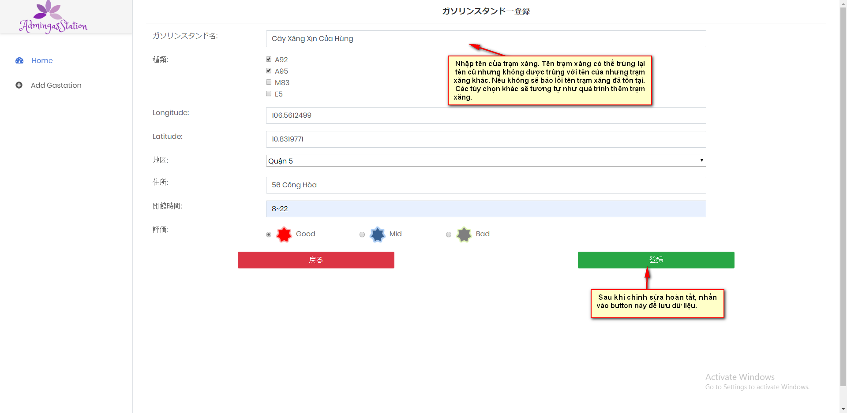

Sau khi lưu thành công sẽ chuyển đến trang danh sách trạm xăng dạng list

 | データ
 | Chụp data trước và sau khi edit
Trước khi Edit

Sau khi edit

 | エラーがある場合
 |  | PC | スマホ

Lỗi khi tên đã bị trùng

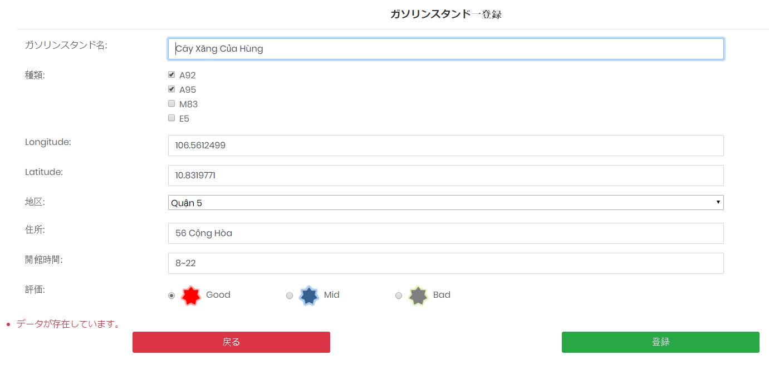

他の機能
 |  | PC | スマホ

